Prislist
Kundprislist (rek.)gäller 01.03.2024-31.03.2025 ex moms
model | Beskrivning | OEKO-TEX | OEKO-TEX | OEKO-TEX & ECOLABEL | Fire resistance & OEKO-TEX | Fire resistance & OEKO-TEX
Mini |  | Nordic | Home | King L | Alba | Profuse
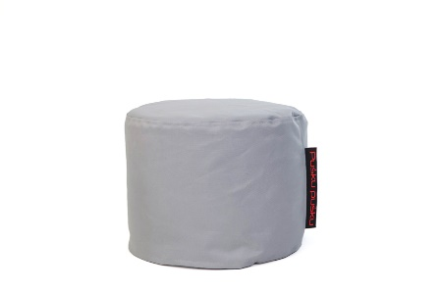
 |  | 712 | 712 | 1052 | 712 | 712
 | Saccosäck med innersäck Fyllning cellplastkulor
 | Storlek: längd 40 cm höjd 35 cm bredd 40 cm Volym 50 liter
 | Med BIO ekologisk fyllning | 1282 | 1282 | 1894 | 1282 | 1282
 | Förpackning(ar): 1
Plus |  | Nordic | Home | King L | Alba | Profuse
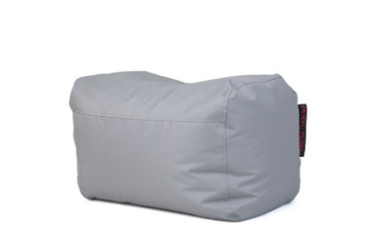
 |  | 1192 | 1192 | 1789 | 1652 | 1752
 | Saccosäck med innersäck Fyllning cellplastkulor
 | Storlek: längd 80 cm höjd 45 cm bredd 55 cm Volym 180 liter
 | Med BIO ekologisk fyllning | 2146 | 2146 | 3220 | 2974 | 3154
 | Förpackning(ar): 1
Game |  | Nordic | Home | King L | Alba | Profuse
 |  | 1272 | 1272 | 1952 | 1652 | 1752
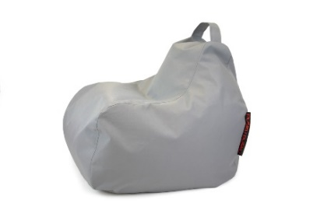 | Saccosäck med innersäck + ficka och handtag Fyllning cellplastkulor
 | Storlek: längd 75 cm höjd 65 cm bredd 75 cm Volym 200 liter
 | Med BIO ekologisk fyllning | 2290 | 2290 | 3514 | 2974 | 3154
 | Förpackning(ar): 1
Play |  | Nordic | Home | King L | Alba | Profuse
 |  | 1352 | 1352 | 2314 | 1752 | 2072
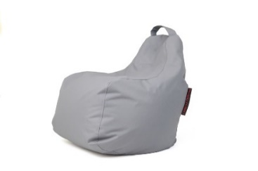
 | Saccosäck med innersäck +handtag Fyllning cellplastkulor
 | Storlek: längd 80 cm höjd 85 cm bredd 80 cm Volym 230 liter
 | Med BIO ekologisk fyllning | 2434 | 2434 | 4165 | 3154 | 3730
 | Förpackning(ar): 1
Razzy |  | Nordic | Home | King L | Alba | Profuse
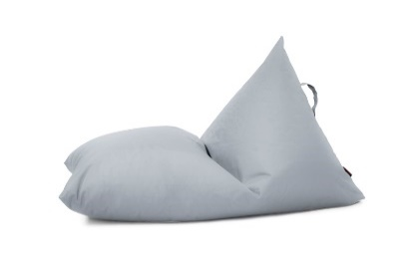
 | Saccosäck med innersäck +handtag Fyllning cellplastkulor | 1192 | 1192 | 1772 | 1272 | 1592
 | Storlek: längd 110 cm höjd 65 cm bredd 70 cm Volym 150 liter
 | Med BIO ekologisk fyllning | 2146 | 2146 | 3190 | 2290 | 2866
 | Förpackning(ar): 1
Razz |  | Nordic | Home | King L | Alba | Profuse
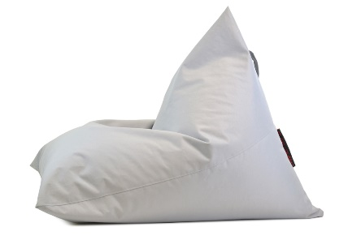
 | Saccosäck med innersäck +handtag Fyllning cellplastkulor | 1752 | 1752 | 2954 | 2072 | 2312
 | Storlek: längd 130 cm höjd 80 cm bredd 100 cm Volym 350 liter
 | Med BIO ekologisk fyllning | 3154 | 3154 | 5317 | 3730 | 4162
 | Förpackning(ar): 2
Razzmatazz |  | Nordic | Home | King L | Alba | Profuse
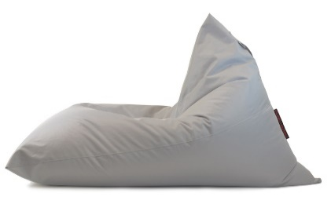
 | Saccosäck med innersäck +handtag Fyllning cellplastkulor | 2312 | 2312 | 3540 | 2792 | 3112
 | Storlek: längd 160 cm höjd 95 cm bredd 120 cm Volym 490 liter
 | Med BIO ekologisk fyllning | 4162 | 4162 | 6372 | 5026 | 5602
 | Förpackning(ar): 2
UP! |  | Nordic | Home | King L | Alba | Profuse
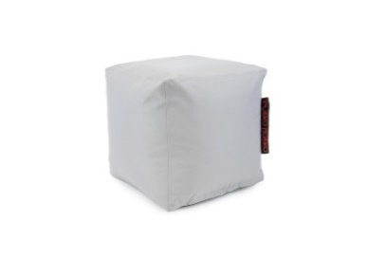
 | Saccosäck med innersäck Fyllning cellplastkulor | 872 | 872 | 1272 | 792 | 952
 | Storlek: längd 40 cm höjd 40 cm bredd 40 cm Volym 80 liter
 | Med BIO ekologisk fyllning | 1570 | 1570 | 2290 | 1426 | 1714
 | Förpackning(ar): 1
Softbox |  | Nordic | Home | King L | Alba | Profuse
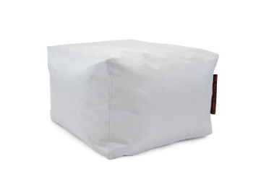
 |  | 1192 | 1192 | 1767 | 1192 | 1272
 | Saccosäck med innersäck Fyllning cellplastkulor
 | Storlek: längd 60 cm höjd 40 cm bredd 60 cm Volym 180 liter
 | Med BIO ekologisk fyllning | 2146 | 2146 | 3181 | 2146 | 2290
 | Förpackning(ar): 1

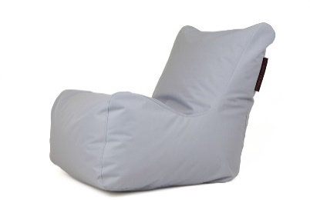
Seat |  | Nordic | Home | King L | Alba | Profuse
 |  | 2152 | 2152 | 3375 | 2312 | 2712
 | Saccosäck med innersäck Fyllning cellplastkulor
 | Storlek: längd 100 cm höjd 90 cm bredd 80 cm Volym 400 liter
 | Med BIO ekologisk fyllning | 3874 | 3874 | 6075 | 4162 | 4882
 | Förpackning(ar): 2
Tube |  | Nordic | Home | King L | Alba | Profuse
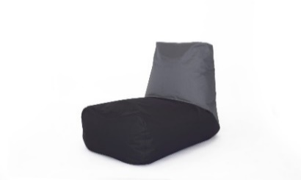
 |  | 2792 | 2792 | 4240 | 3112 | 3672
 | Saccosäck med innersäck Fyllning cellplastkulor
 | Storlek: längd 115 cm höjd 80 cm bredd 70 cm Volym 360 liter
 | Med BIO ekologisk fyllning | 5026 | 5026 | 7632 | 5602 | 6610
 | Förpackning(ar): 2
Lounge |  | Nordic | Home | King L | Alba | Profuse
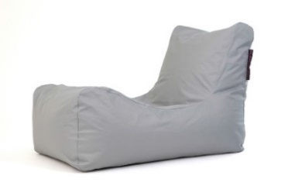
 |  | 2392 | 2392 | 3709 | 2472 | 2952
 | Saccosäck med innersäck Fyllning cellplastkulor
 | Storlek: längd 130 cm höjd 80 cm bredd 80 cm Volym 450 liter
 | Med BIO ekologisk fyllning | 4306 | 4306 | 6676 | 4450 | 5314
 | Förpackning(ar): 2
Sunbed |  | Nordic | Home | King L | Alba | Profuse
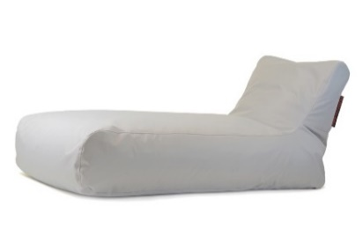
 |  | 2952 | 2952 | 4527 | 3552 | 3752
 | Saccosäck med innersäck Fyllning cellplastkulor
 | Storlek: längd 180 cm höjd 80 cm bredd 80 cm Volym 600 liter
 | Med BIO ekologisk fyllning | 5314 | 5314 | 8149 | 6394 | 6754
 | Förpackning(ar): 3
Roll80 |  | Nordic | Home | King L | Alba | Profuse
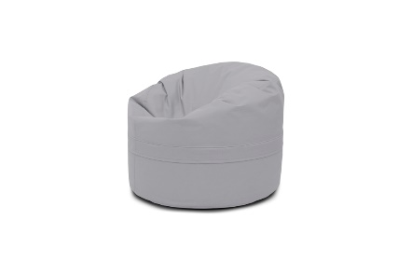
 |  | 1512 | 1512 | 2622
 | Saccosäck med innersäck Fyllning cellplastkulor
 | Storlek: längd 80 cm höjd 60 cm bredd 80 cm Volym 230 liter
 | Med BIO ekologisk fyllning | 2268 | 2268 | 3933
 | Förpackning(ar): 1
Roll100 |  | Nordic | Home | King L | Alba | Profuse
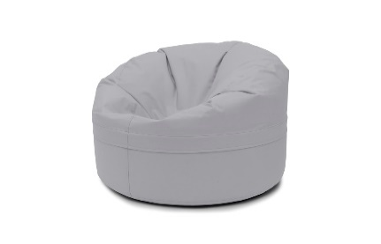
 |  | 2392 | 2392 | 3902
 | Saccosäck med innersäck Fyllning cellplastkulor
 | Storlek: längd 100 cm höjd 66 cm bredd 100 cm Volym 500 liter
 | Med BIO ekologisk fyllning | 4306 | 4306 | 7024
 | Förpackning(ar): 2
1ME |  | Nordic | Home | King L | Alba | Profuse
 |  | 1112 | 1112 | 1986
 | Saccosäck med innersäck Fyllning cellplastkulor
 | Storlek: längd 130 cm höjd 15 cm bredd 100 cm Volym 230 liter
 | Med BIO ekologisk fyllning | 2002 | 2002 | 3575
 | Förpackning(ar): 1
2ME |  | Nordic | Home | King L | Alba | Profuse
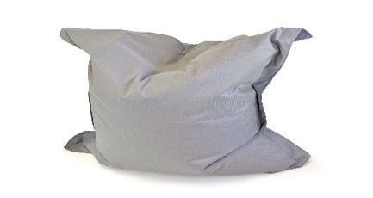
 |  | 1352 | 1352 | 2545
 | Saccosäck med innersäck Fyllning cellplastkulor
 | Storlek: längd 140 cm höjd 25 cm bredd 120 cm Volym 230 liter
 | Med BIO ekologisk fyllning | 2434 | 2434 | 4581
 | Förpackning(ar): 1
4ME |  | Nordic | Home | King L | Alba | Profuse
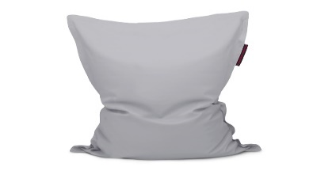
 |  | 2152 | 2152 | 2812
 | Saccosäck med innersäck Fyllning cellplastkulor
 | Storlek: längd 180 cm höjd 40 cm bredd 135 cm Volym 360 liter
 | Med BIO ekologisk fyllning | 3874 | 3874 | 5062
 | Förpackning(ar): 2
Soffa Lounge |  | Nordic | Home | King L | Alba | Profuse
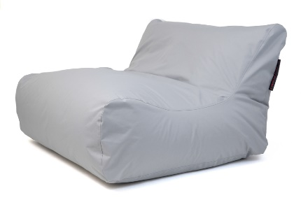
 |  | 5112 | 5112 | 6359 | 4792 | 5592
 | Saccosäck med innersäck Fyllning cellplastkulor
 | Storlek: längd 130 cm höjd 85 cm bredd 150 cm Volym 1000 liter
 | Med BIO ekologisk fyllning | 9202 | 9202 | 11446 | 8626 | 10066
 | Förpackning(ar): 5
Soffa Seat |  | Nordic | Home | King L | Alba | Profuse
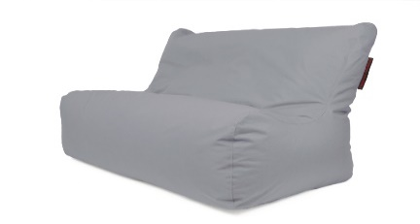
 |  | 3592 | 3592 | 5209 | 4232 | 4952
 | Saccosäck med innersäck Fyllning cellplastkulor
 | Storlek: längd 100 cm höjd 85 cm bredd 150 cm Volym 820 liter
 | Med BIO ekologisk fyllning | 6466 | 6466 | 9376 | 7618 | 8914
 | Förpackning(ar): 4
Moog |  | Nordic | Home | King L | Alba | Profuse
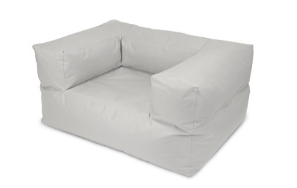
 |  | 4152 | 4152 | 5638 | 4712 | 5192
 | Saccosäck med innersäck Fyllning cellplastkulor
 | Storlek: längd 95 cm höjd 65 cm bredd 125 cm Volym 730 liter
 | Med BIO ekologisk fyllning | 7474 | 7474 | 10148 | 8482 | 9346
 | Förpackning(ar): 4
Smile |  | Nordic | Home | King L | Alba | Profuse
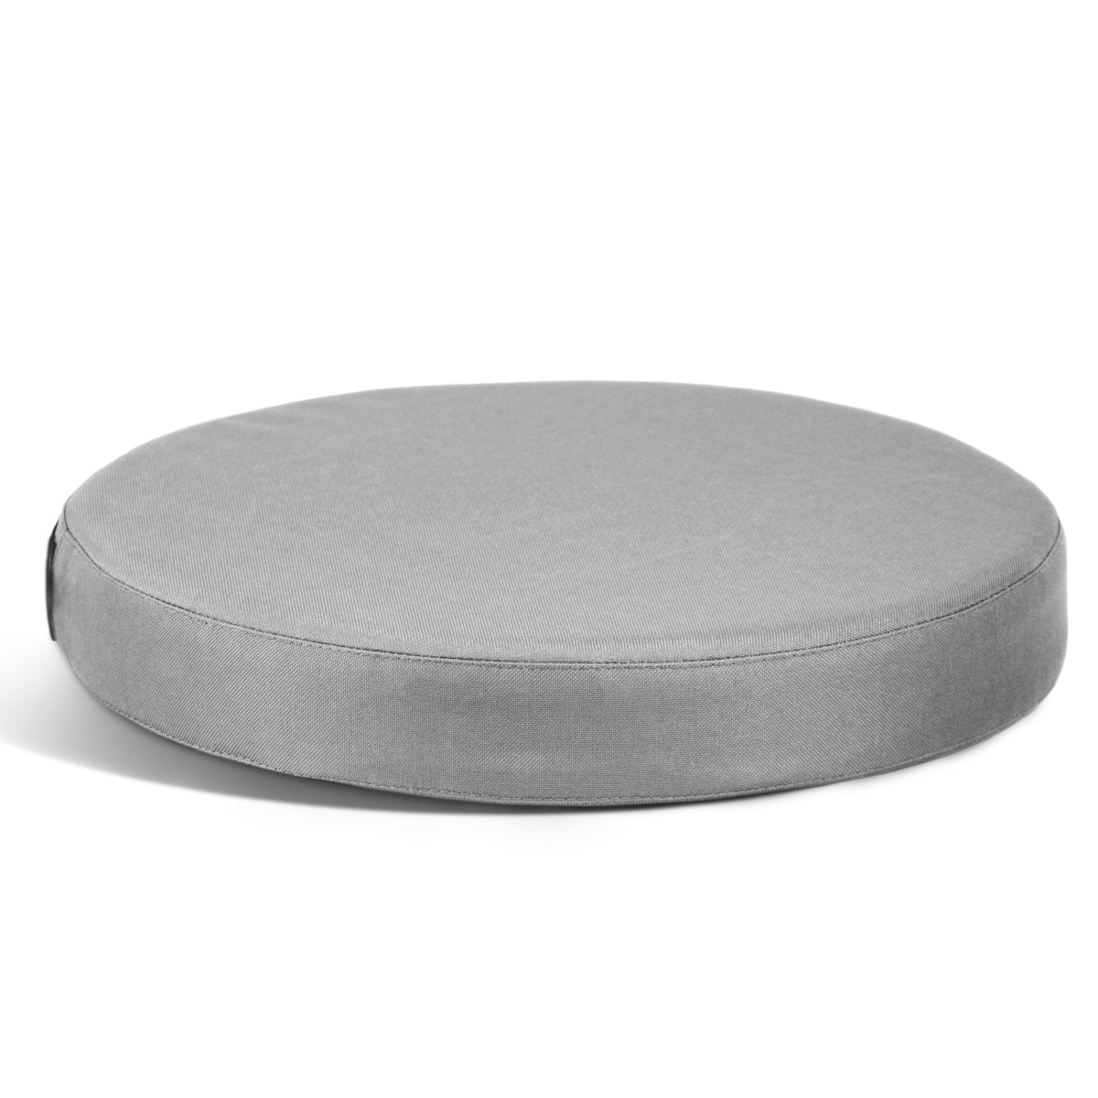
 |  | 360 | 360 | - | - | -
 | Sittkudde med skum
 | Storlek: längd 35 cm höjd 5,5 cm bredd 35 cm
 | Förpackning(ar): 1

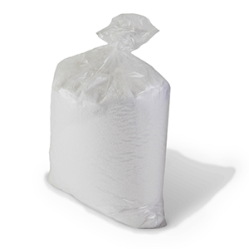
Fyllning |  | 1000 Liter
 | saccosäck fyllning cellplastkulor (frigolitkulor) storlek 1-4 mm högkvalitativa fyllning passar till alla sittsäckar | 2760
 | 200/400 liter leveranstid 2-3 vardagar
 | 1000/2000 liter leveranstid 3-6 vardagar
 | BIO ekologisk fyllning | 7600
 | Paket antal | 5

Leveranstid 2-3 veckor. King, ALBI tyg - 4 veckor. EXW Motala pris. Frakt pris 109 kr/paket ex moms
King tyg alla färger och sertificat här https://www.fidivi.com/en/fabrics/fabrics-catalogue/king-l

Färger kan hitta här https://www.puskupusku.se/info/tyger/

Kontakten för beställning -
Tomas Gertus info@puskupusku.se
TG möbler AB org. 559096-4309 Ulaxgatan 5, 591 32 Motala

